使い方
 | freee支出取引データの使い方

 | 当ファイルは、freee会計の「エクセルインポート」機能を用いた取引情報のインポートファイルです。
 | 勘定科目や消費税区分に関しては、freee会計ソフトの勘定科目マスタ及び税区分を確認し、統一してください。
 | 弊社ではデータ作成後のインポートの内容につきましては一切の保証をいたしかねます。

 | 概要
 | 当ファイルは、取引先コードを基準としたデータの作りとなっています。
 | 取引先名を基準にしたい場合は、V列関数の" F " を" E " に変更してください。

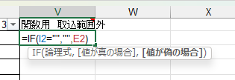

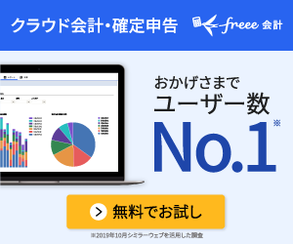

 |  |  | ＼一か月無料お試し／
 |  |  | freee会計公式ページへ

 |  |  | まだfreee会計ソフトを使ったことのない方はコチラから登録すると
 |  |  | 一か月無料でお試しすることが出来ます。
 |  |  | 今回のエクセルデータも活用することが出来るので是非使ってみてください♪

 | 使い方① | 作業シートの入力方法
 |  |  |  |  | 紛失時メモ
A列 | 収支区分 | 必須 | 関数の為入力禁止 |  | =IF(I2="","",IF(COUNTIF($V$1:V2,V2)=1,"支出",""))
B | 管理番号 |  | 管理用の番号を入力します。
C | 発生日 | 必須
D | 決済期日 |  | FBデータの振込日となります
E | 取引先
F | 取引先コード
G | 勘定科目 | 必須
H | 税区分 | 必須
I | 金額 | 必須
J | 税計算区分
K | 税額
L | 備考 |  | 備考を入力します。
M | 品目 |  | 登録されている 品目タグ の「品目名」欄の名称を入力します
N | 部門 |  | マスタシートのA２以降に部署を追加すると自動的に反映されるようになります。エクセル「データの入力規則」活用
O | メモタグ
P | 決済日 |  | 決済した日を日付形式 | P~Q列を空欄にすると未決済取引として登録することが可能です
Q | 決済口座 | ※決済日を入力時必須 | 登録されている 口座 の「口座名」を入力
R | 決済金額
S | セグメント1
T | セグメント2
U | セグメント3
V | 関数用 取込範囲外 |  | 関数の為入力禁止 |  | =IF(I2="","",F2) またはE列基準の場合 =IF(I2="","",E2)

② freee取込用（支出取引）に作業シートのA～U列までを値で貼り付けします。
※関数式のままだと、freeeインポートでは認識されないため。
C,D,P列については日付形式にする必要あり。 知識のある方は②のファイルは無くてもOKです。

不明な点がありましたら以下のお問い合わせページからご連絡ください。

お問い合わせはコチラ

